Game_Mechanics
III. TỔNG QUAN CÁC MODULE VÀ TÍNH NĂNG

 | No | Module 1 | Module 2 | Tính năng | Mô tả
 | 1 | Map | Timelapse | Xác định thời gian còn lại để hoàn thành câu đố | Đây là thời gian tổng cho phép trong một lần chơi. Cần hoàn thành game trước khi thời gian về 0.
 | 2 |  | Điều kiện tổng | Số điều kiện cần để mở cửa hoàn thành game | Số điều kiện cần hoàn thành các puzzle (hoàn thành 2 loại puzzle) để mở cửa hoàn thành trò chơi.
 | 3 |  | Objects | Bao gồm objects X : dùng trang trí, và Object Y: dùng giải đố. | Object là những thứ rải rác xung quanh căn phòng. Bao gồm X và Y. Với X: chỉ mang tính chất trang trí, một vài vật phẩm nhỏ có thể tương tác được; Với Y: dùng để thoả mãn điều kiện của puzzle.
 | 4 | Puzzle | Giải đố | Suy luận để đưa thông tin đầu vào phù hợp cho puzzle | Nội dung giải đố gồm: Người chơi cần tìm các mảnh giấy có chứa câu đố, sau khi giải xong sẽ nhận được một dãy số dùng để nhập vào máy chủ. Khi thoả sẽ hoàn thành điều kiện.
 | 5 |  | Tìm đồ vật | Tìm các đồ vật phù hợp theo yêu cầu | Người chơi cần tìm ra các đồ vật phù hợp với gợi ý được đưa ra bởi chính puzzle. Sau khi thoả sẽ hoàn thành điều kiện.
 | 6 |  | Timelapse nhỏ | Thời gian còn lại để giải câu đố | Timlapse nhỏ chỉ hiển thị khi người chơi tiếp xúc đúng puzzle có chứa sự biến đổi trong khoảng thời gian 2.5 giây. Khi timelapse nhỏ về 0, người chơi vẫn tính là thua. Mỗi puzzle sẽ có số thời gian timelapse khác nhau tuỳ vào độ khó.
 | 7 |  | Sự biến đổi | Object có chứa puzzle sẽ biến đổi theo thời gian tổng | Puzzle cũng là object nhưng chúng sẽ lẩn trốn và cần người chơi tìm thấy dựa theo sự khác thường, và sự biến đổi nhỏ theo thời gian.
 | 8 | NPC | Hướng dẫn | Hướng dẫn cách chơi và cách hoàn thành game | NPC sẽ là một loại máy liên lạc được gắn trên tường ở căn phòng đầu tiên. NPC sẽ hướng dẫn người chơi về điều kiện tổng hoàn thành game, Timelapse, giải thích về sự biến đổi, và cách hoàn thành puzzle.
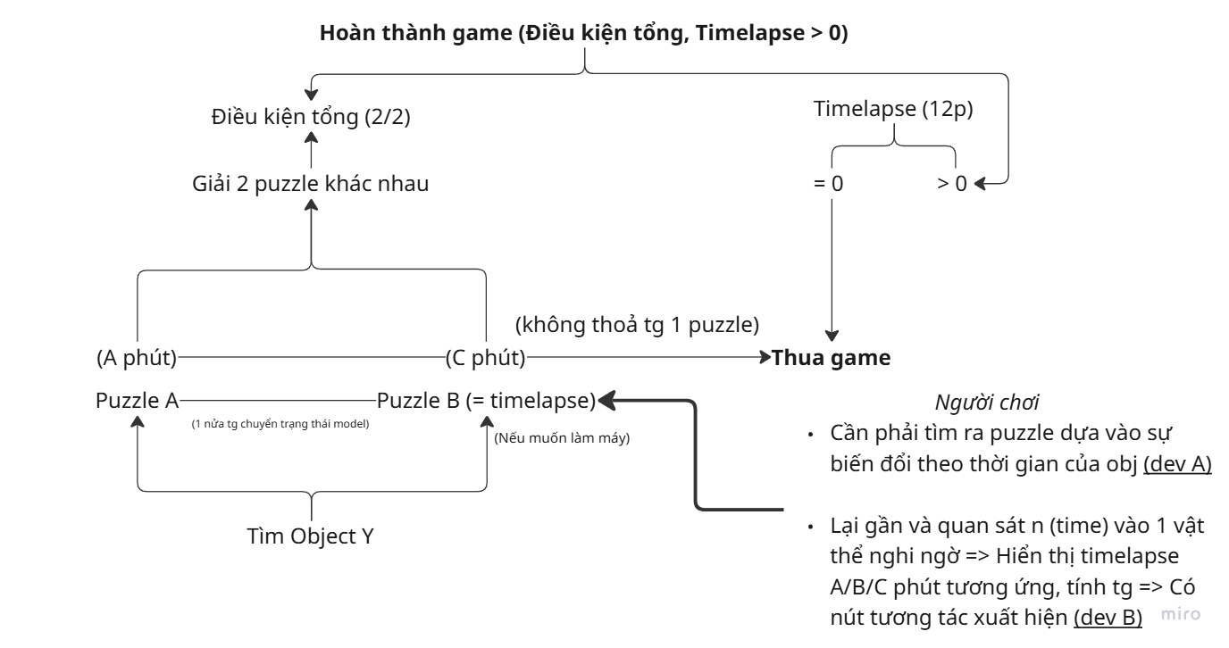

 | (Sơ đồ cách hoạt động tương tác giữa các Mechanics)

Game_Details
IV. CHI TIẾT

 | 1. Map (For Blockout)
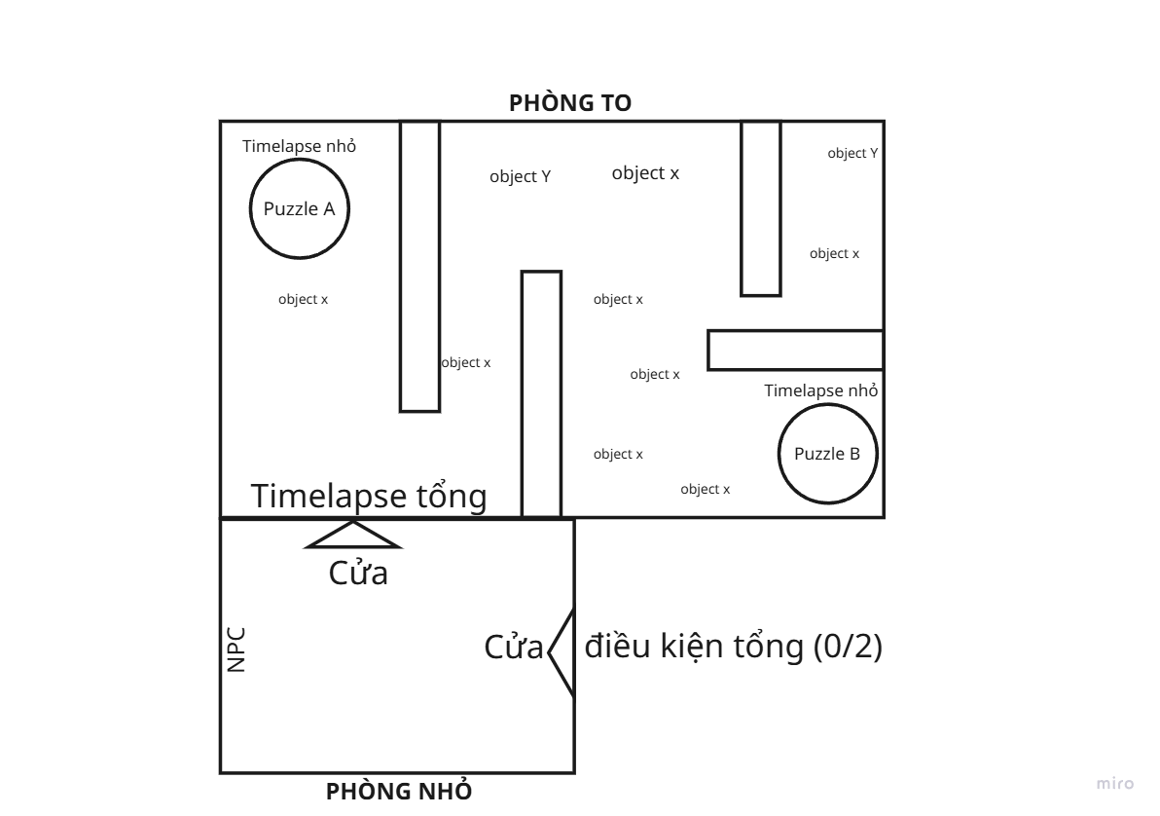
 |  | Map được thiết kế với 2 căn phòng chính bao gồm: PHÒNG NHỎ và PHÒNG TO.

 |  | Trong căn phòng nhỏ bao gồm: + Một NPC hướng dẫn: Đây là nơi người chơi nhận được hướng dẫn, cách chơi puzzle, timelapse, sự biến đổi. + Cửa dẫn tới phòng to: Ở phía trên cánh cửa này sẽ là vị trí đặt khung Timelapse tổng (15 phút đếm ngược), cho biết thời gian còn lại của màn chơi. + Cửa yêu cầu với điều kiện tổng: Cần hoàn thành đủ số lượng puzzle yêu cầu để mở khoá cánh cửa này hoàn thành game.

 |  | Trong căn phòng to bao gồm: + Các Object X: phục vụ cho nhu cầu trang trí, tăng tính thẩm mỹ. + Các Object Y: phục vụ cho việc hoàn thành điều kiện của Puzzle. + Puzzle: Với giao diện tương tự như các Object nhưng người chơi cần chú ý quan sát để tìm được nó và hoàn thành yêu cầu điều kiện tổng (hoàn thành 2 loại puzzle). Khi puzzle được kích hoạt, timelapse nhỏ sẽ xuất hiện trên đầu.

 | 2. Puzzle (Main Mechanics)

 | - Puzzle: là những câu đố xuyên suốt trong game, có số lượng tối đa là 2 loại puzzles (giải đố/ tìm đồ vật). Người chơi cần giải được các câu đố để hoàn thành 2 "Điều kiện tổng". - Để tìm được Puzzle: người chơi phải tư duy, ghi nhớ và tìm ra sự biến đổi vật thể theo thời gian của Timelapse. - Để kích hoạt được Puzzle: người chơi phải nhìn vào vật thể tối đa 2.5 giây, sau đó Timelapse nhỏ sẽ xuất hiện và bắt đầu tính thời gian. - Cả 2 loại puzzle đều sẽ có sự biến đổi cứ khoảng 15-20 giây và chúng sẽ không xảy ra đồng thời với nhau. Ngoài ra sau khi biến đổi nó sẽ giữ nguyên trạng thái trong khoảng 7 giây rồi quay về trạng thái cũ. - Chỉ được kích hoạt 1 puzzle 1 lần. Khi puzzle đầu tiên hoàn thành thì có thể thực hiện puzzle thứ 2. ***Lưu ý: Khi Timelapse nhỏ = 0, trò chơi sẽ kết thúc ngay lập tức.

 | 2.1. Puzzle giải đố

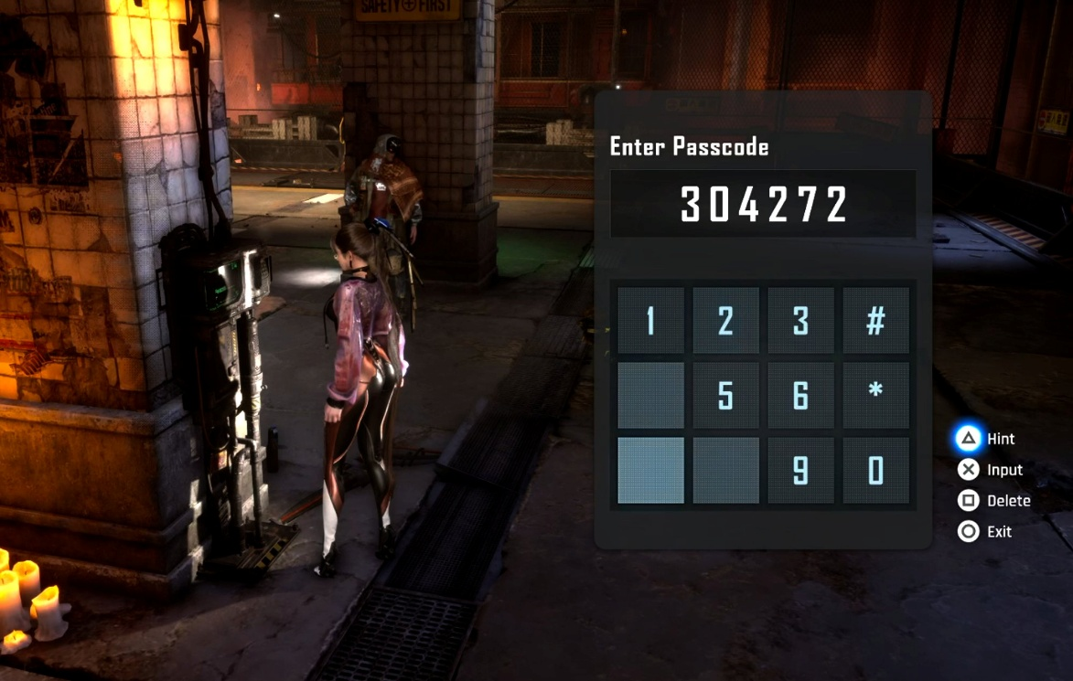
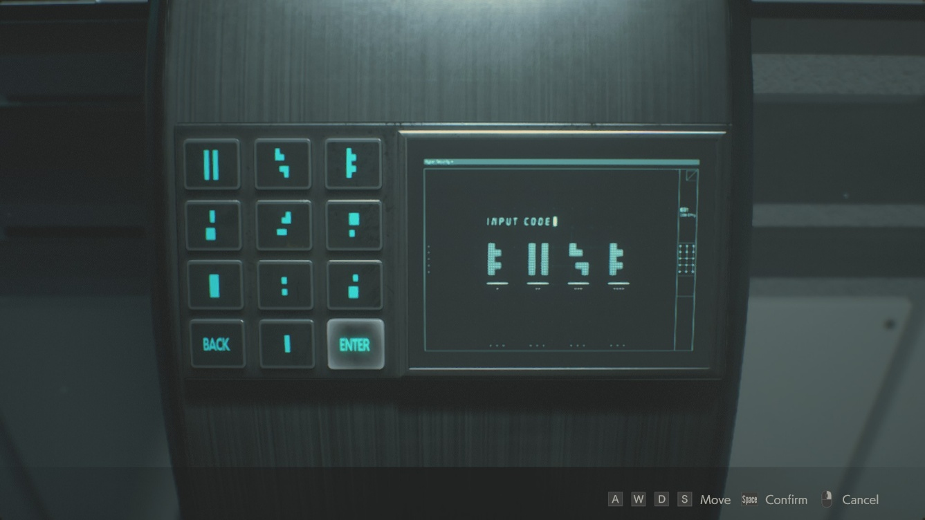
 |  |  | Puzzle giải đố sẽ được thiết kế theo kiểu tìm mã cho ổ khoá với hình minh hoạ như bên trái.

 |  |  | Khi puzzle giải đố được kích hoạt: Người chơi cần tìm ra các mảnh bằng chứng (vật phẩm, giấy) có chứa các đoạn văn và cần giải mã để ra một dãy số (không có văn bản). Dãy số này sẽ là lời giải cho câu đố và thoả mãn "Điều kiện tổng".

 |  |  | Thời gian cho phép của puzzle giải đố (Timelapse nhỏ): 15 phút

 |  |  | Số lượng ô cần điền đáp án cho mỗi dãy số là 5.
 |  |  | Đáp án cho câu đố là: 59417.

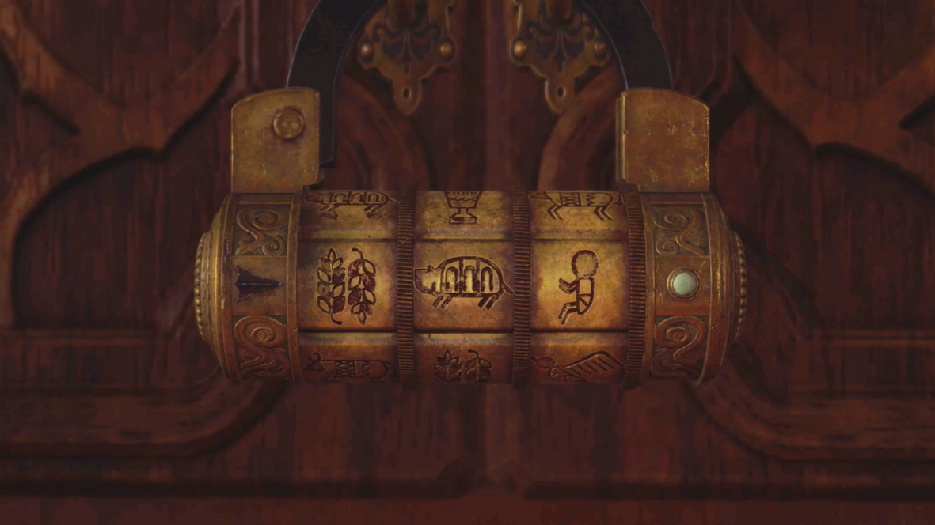
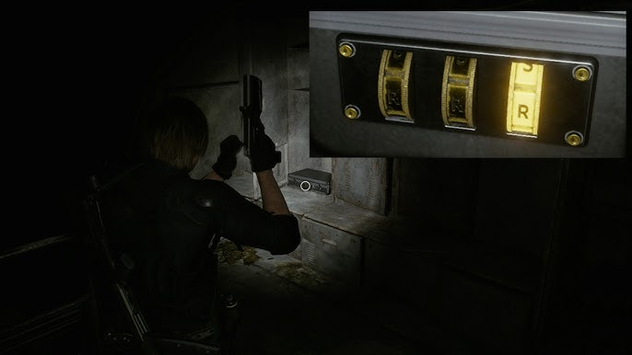
 |  |  | BỘ CÂU ĐỐ CHO MỖI BẰNG CHỨNG NGƯỜI CHƠI TÌM ĐƯỢC:

 |  |  | #Tờ hướng dẫn:
 |  |  | "Five mysteries. Five planets. Five digits. The order lies in the space between them and the Sun."

 |  |  | #MERCURY
 |  |  | "An alphabet of twenty-six. But strip away the silent consonants. How many letters hold the true voice of the language? Count the vowels."
 |  |  | ► 5 (A,E,I,O,U)
 |  |  | #VENUS
 |  |  | "He created masterpieces in total deafness. His life’s work consists of exactly that many symphonies."
 |  |  | ► 9 (9 bản giao hưởng Beethoven)
 |  |  | #EARTH
 | (Reference cơ chế ổ khoá) |  | "A doctor asks for your blood type: A, B, AB, or O? Count how many groups the ABO system divides human blood into."
 |  |  | ► 4 (A, B, AB, O)
 |  |  | #MARS
 |  |  | "I am not a prime number. I am not a composite number. Multiply me by any figure, and the result remains that same figure. Who am I?"
 |  |  | ► 1
 |  |  | #JUPITER
 |  |  | "Newton shone light through a prism. How many bands of color did he count? That is the number you need."
 |  |  | ► 7 (Đỏ, cam, vàng, lục, lam, chàm, tím)

 | 2.2. Puzzle tìm đồ vật

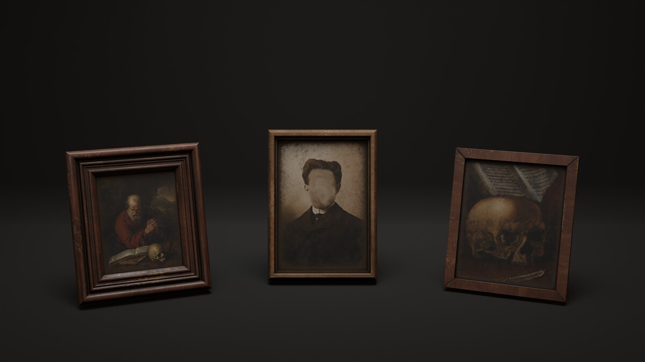
 |  |  | Puzzle tìm đồ vật cũng sẽ dựa vào câu đố nhưng lần này câu đố sẽ được cấp trực tiếp tại bức tranh, không phải đi tìm như giải đố. Bức tranh có thể giống theo mẫu bên trái.

 |  |  | Khi puzzle giải đố được kích hoạt: Người chơi cần tìm ra 2 đồ vật phù hợp nhất với câu đố. Cầm trên tay mang lại bức tranh thì sẽ hoàn thành.
 |  |  | #Hướng dẫn: "This room once belonged to someone. They have departed but they did not take everything with them. They left behind two objects. Each one is hidden behind a message. Find the right one, and only then will you understand who they truly were."

 |  |  | CÂU ĐỐ ĐỂ TÌM ĐỒ VẬT PHÙ HỢP:

 |  |  | #1: "The One Who Never Strays"
 |  |  | I have no eyes, yet I always gaze in one direction. I have no legs, yet I lead the way for every traveler. Alone in the deep sea or the dense forest, men trust me more than they trust themselves. What am I?
 |  |  | ► Compass
 |  |  | #2: "The Mediator"
 |  |  | I am not the door. I am not the room within. But without me the door remains nothing but a wall. And the room within remains nothing but a secret.
 |  |  | ► Key

